English
 | Authors: | Xuesong Zhou | zhou@eng.utah.edu |  |  | Step 1: menu-> data -> Solver -> solve |  |  |  |  |  | Volume/Capacity: VOC | LOS (Level of Service) |  |  |  | Network Loading Factor
 |  | Jeffrey Taylor | jeffrey.taylor.d@gmail.com |  |  | Legend of Optimization |  |  |  |  |  | 0 | A |  | OD | 1->2 | 0
 |  | Tie Shi | tie.shi1986@gmail.com |  |  |  | input |  |  |  |  | 0.65 | B |  | Demand | 4000
 |  |  |  |  |  |  | Variable |  |  |  |  | 0.75 | C
 |  |  |  |  |  |  | Intermediate Result |  |  |  |  | 0.85 | D |  | Path | 1 | 2 | 3
 |  |  |  |  |  |  | Intermediate Target Cell |  |  |  |  | 0.95 | E |  | flow as variable | 0 | 0 |  |  | gap
 |  |  |  |  |  |  |  |  |  |  |  | 1 | F |  | flow as derived variable |  |  | 4000 | min_TT | 1 | 2 | 3 | total_gap
 |  |  |  |  |  | Target gap function | 0.000 |  |  |  |  |  |  |  | path travel_time | 85.01 | 85.01 | 80.021036377 | 80.021036377 | 0 | 0 | 0 | 0.000

Traffic Assignment Model Formulation:
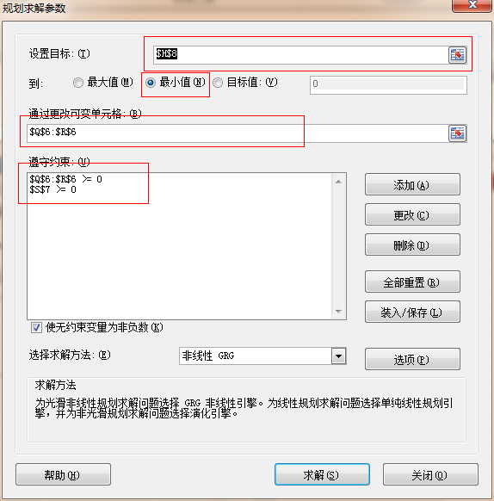
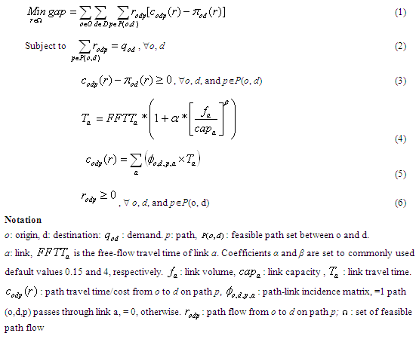

 |  |  |  |  |  |  |  |  |  |  |  |  |  |  |  | Path 1 | Path 2 | Path 3
 |  |  |  |  |  |  |  | from_node_id | to_node_id |  |  |  |  |  |  | link-path-incidence matrix
 |  |  |  |  |  |  |  | 1 | 3 |  |  |  |  |  | a | 1 |  | 1
 |  |  |  |  |  |  |  | 1 | 4 |  |  |  |  |  | c |  | 1
 |  |  |  |  |  |  |  | 3 | 2 |  |  | 4000.0 | 0.0 |  | d | 1
 |  |  |  |  |  |  |  | 3 | 4 |  |  |  |  |  | e |  |  | 1
 |  |  |  |  |  |  |  | 4 | 2 |  |  |  |  |  | b |  | 1 | 1

After building the incidence matrices, assign flow to links
 |  |  |  |  |  |  |  |  |  |  |  |  | 4000.0

 |  |  |  |  |  |  |  |  |  |  |  | 0.0 | 4000.0

 |  |  |  |  |  |  |  |  |  |  | VOT: $/hr | 10

BPR_alpha | BPR_beta | length_in_mile | number_of_lanes | speed_limit_in_mph | lane_capacity_in_vhc_per_hour | link_type | from_node_id | to_node_id | FFTT_min | total_flow | Road_toll_in_$ | link_travel_time | VOC Ratio = volume / link capacity | LOS |  | path_to_link flow
100 | 1 | 0.01 | 1 | 60 | 100 | 1 | 1 | 3 | 0.0 | 4000.0 | 0 | 40.01 | 40.00 | F |  | 0 | 0 | 4000
0 | 1 | 45 | 3 | 60 | 1900 | 1 | 1 | 4 | 45.0 | 0.0 | 0 | 45.00 | - | A |  | 0 | 0 | 0
0 | 1 | 45 | 3 | 60 | 1900 | 1 | 3 | 2 | 45.0 | 0.0 | 0 | 45.00 | - | A |  | 0 | 0 | 0
0.15 | 4 | 0.001 | 3 | 65 | 1900 | 1 | 3 | 4 | 0.0 | 4000.0 | 0 | 0.00 | 0.70 | B |  | 0 | 0 | 4000
100 | 1 | 0.01 | 1 | 60 | 100 | 1 | 4 | 2 | 0.0 | 4000.0 | 0 | 40.01 | 40.00 | F |  | 0 | 0 | 4000

After calculating link flow, find travel times from the link flows (far left of table)

 | BPR Link Travel Time Function:

After finding link travel times, calculate path travel times for each path

Go back to the top to see the path travel time results
 |  |  |  |  |  |  |  |  |  |  |  |  |  |  |  | path travel time
 |  |  |  |  |  |  |  |  |  |  |  |  |  |  |  | 40.01 | 0 | 40.01
 |  |  |  |  |  |  |  |  |  |  |  |  |  |  |  | 0 | 45 | 0
 |  |  |  |  |  |  |  |  |  |  |  |  |  |  |  | 45 | 0 | 0
 |  |  |  |  |  |  |  |  |  |  |  |  |  |  |  | 0 | 0 | 0.0010363774122
 |  |  |  |  |  |  |  |  |  |  |  |  |  |  |  | 0 | 40.01 | 40.01

中文
 |  |  |  |  |  | 第一步：目录-数据-规划求解-求解 |  |  |  |  |  | 流量/路段能力: 能力利用率 | 服务水平 |  |  |  | Braess网络载入参数
 |  |  |  |  |  | 优化思路 |  |  |  |  |  | 0 | A |  | OD | 1->2 | 0
 |  |  |  |  |  |  | 输入 |  |  |  |  | 0.65 | B |  | OD需求 | 4000
 |  |  |  |  |  |  | 变量 |  |  |  |  | 0.75 | C
 |  |  |  |  |  |  | 中间结果 |  |  |  |  | 0.85 | D |  | 路径 | 1 | 2 | 3
 |  |  |  |  |  |  | 中间目标C |  |  |  |  | 0.95 | E |  | 路径流量变量 | 0 | 0 |  |  | gap
 |  |  |  |  |  |  |  |  |  |  |  | 1 | F |  | 路径流量衍生变量 |  |  | 4000 | 最小路径旅行时间 | 1 | 2 | 3 | total_gap
 |  |  |  |  |  | Gap目标函数值 | 0.000 |  |  |  |  |  |  |  | 路径旅行总时间 | 85.01 | 85.01 | 80.021105263 | 80.021105263 | 0 | 0 | 0 | 0.000

交通配流模型方程

 |  |  |  |  |  |  |  |  |  |  |  |  |  |  |  | 路径1 | 路径2 | 路径3
 |  |  |  |  |  |  |  |  |  | 起始节点 | 终止节点 |  |  |  |  | 路段与路径关联矩阵
 |  |  |  |  |  |  |  |  |  | 1 | 3 |  |  |  | a | 1 |  | 1
 |  |  |  |  |  |  |  |  |  | 1 | 4 |  |  |  | c |  | 1
 |  |  |  |  |  |  |  |  |  | 3 | 2 | 4000.0 | 0.0 |  | d | 1
 |  |  |  |  |  |  |  |  |  | 3 | 4 |  |  |  | e |  |  | 1
 |  |  |  |  |  |  |  |  |  | 4 | 2 |  |  |  | b |  | 1 | 1

建立关联矩阵，进行配流
 |  |  |  |  |  |  |  |  |  |  |  |  | 4000.0

 |  |  |  |  |  |  |  |  |  |  |  | 0.0 | 4000.0

 |  |  |  |  |  |  |  |  |  |  | VOT: $/hr | 10

BPR函数alpha | BPR函数beta | 路段长度/英里 | 车道数目 | 最高速度 | 车道能力 | 路段名称 | 路段起始节点 | 路段终止节点 | 自由流旅行时间 | 路段总流量 | 路段收费/美元 | 路段旅行时间 | 能力利用率：流量/边能力 | 服务水平 |  | 路径上路段的流量
100 | 1 | 0.01 | 1 | 60 | 100 | a | 1 | 3 | 0.0 | 4000.0 | 0 | 40.01 | 40.00 | F |  | 0 | 0 | 4000
0 | 1 | 45 | 3 | 60 | 1900 | c | 1 | 4 | 45.0 | 0.0 | 0 | 45.00 | - | A |  | 0 | 0 | 0
0 | 1 | 45 | 3 | 60 | 1900 | d | 3 | 2 | 45.0 | 0.0 | 0 | 45.00 | - | A |  | 0 | 0 | 0
0.15 | 1 | 0 | 3 | 65 | 1900 | e | 3 | 4 | 0.0 | 4000.0 | 0 | 0.00 | 0.70 | B |  | 0 | 0 | 4000
100 | 1 | 0.01 | 1 | 60 | 100 | b | 4 | 2 | 0.0 | 4000.0 | 0 | 40.01 | 40.00 | F |  | 0 | 0 | 4000

得到路段流量后, 用BPR函数计算各路段的旅行时间

 | BPR 路段旅行时间函数

得到各路段旅行时间后，计算各路径旅行时间

回顶部，查看各路径旅行时间结果
Authors: | Xuesong Zhou | zhou@eng.utah.edu
 | Jeffrey Taylor | jeffrey.taylor.d@gmail.com
 | Tie Shi | tie.shi1986@gmail.com |  |  |  |  |  |  |  |  |  |  |  |  |  | 路径上各路段旅行时间
 |  |  |  |  |  |  |  |  |  |  |  |  |  |  |  | 40.01 | 0 | 40.01
 |  |  |  |  |  |  |  |  |  |  |  |  |  |  |  | 0 | 45 | 0
 |  |  |  |  |  |  |  |  |  |  |  |  |  |  |  | 45 | 0 | 0
 |  |  |  |  |  |  |  |  |  |  |  |  |  |  |  | 0 | 0 | 0.0011052631579
 |  |  |  |  |  |  |  |  |  |  |  |  |  |  |  | 0 | 40.01 | 40.01

